Tabel 5.11
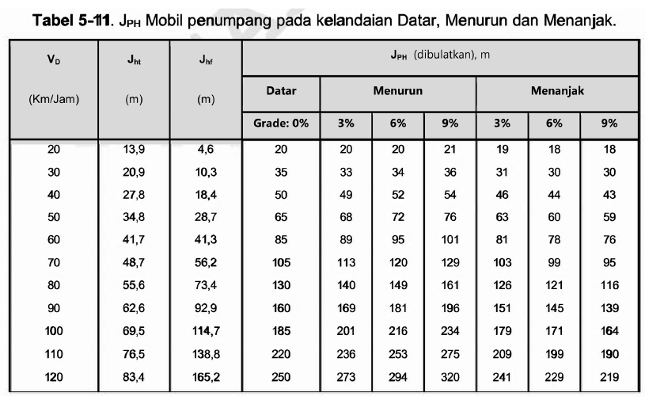
VD | JPH (m)
 | Datar | Menurun |  |  | Menanjak
 | 0% | 3% | 6% | 9% | 3% | 6% | 9%
20 | 20 | 20 | 20 | 21 | 19 | 18 | 18
30 | 35 | 33 | 34 | 36 | 31 | 30 | 30
40 | 50 | 49 | 52 | 54 | 46 | 44 | 43
50 | 65 | 68 | 72 | 76 | 63 | 60 | 59
60 | 85 | 89 | 95 | 101 | 81 | 78 | 76
70 | 105 | 113 | 120 | 129 | 103 | 99 | 95
80 | 130 | 140 | 149 | 161 | 126 | 121 | 116
90 | 160 | 169 | 181 | 196 | 151 | 145 | 139
100 | 185 | 201 | 216 | 234 | 179 | 171 | 164
110 | 220 | 236 | 253 | 275 | 209 | 199 | 190
120 | 250 | 273 | 294 | 320 | 241 | 229 | 219

Tabel 5.14
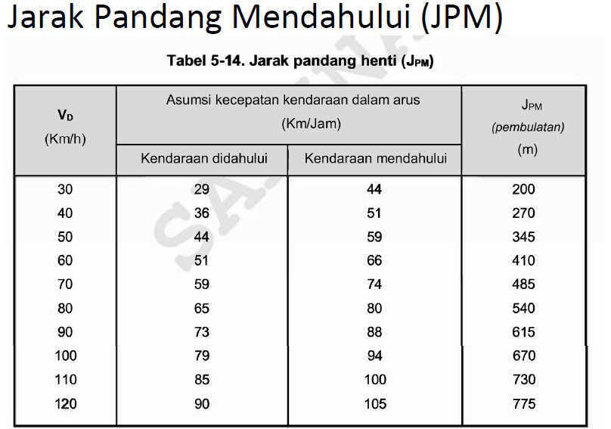
VD | Kecepatan (Km/h) |  | JPM (m)
 | Didahului | Mendahului
30 | 29 | 44 | 200
40 | 36 | 51 | 270
50 | 44 | 59 | 345
60 | 51 | 66 | 410
70 | 59 | 74 | 485
80 | 65 | 80 | 540
90 | 73 | 88 | 615
100 | 79 | 94 | 670
110 | 85 | 100 | 730
120 | 90 | 105 | 775

Tabel 5.17
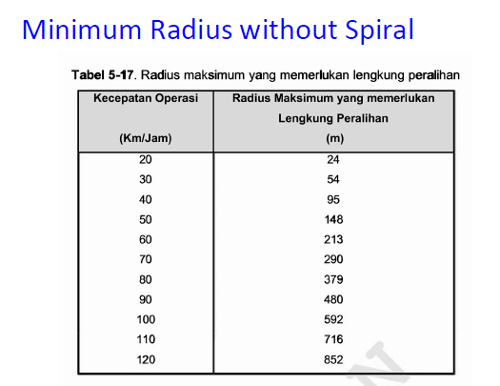
FC WITHOUT SPIRAL FISIK
TABEL 5-17
V (Km/h) | R min (m)
20 | 24
30 | 54
40 | 95
50 | 148
60 | 213
70 | 290
80 | 379
90 | 480
100 | 592
110 | 716
120 | 852

Tabel 5.18
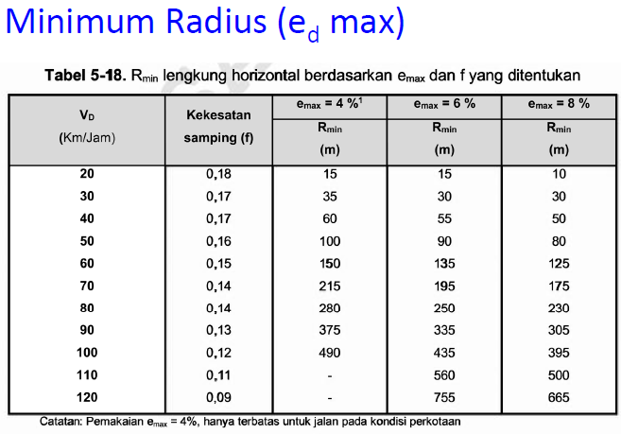
 | emax
V (Km/h) | 4 | 6 | 8
20 | 15 | 15 | 10
30 | 35 | 30 | 30
40 | 60 | 55 | 50
50 | 100 | 90 | 80
60 | 150 | 135 | 125
70 | 215 | 195 | 175
80 | 280 | 250 | 230
90 | 375 | 335 | 305
100 | 490 | 435 | 395
110 |  | 560 | 500
120 |  | 755 | 665

Tabel 5.19
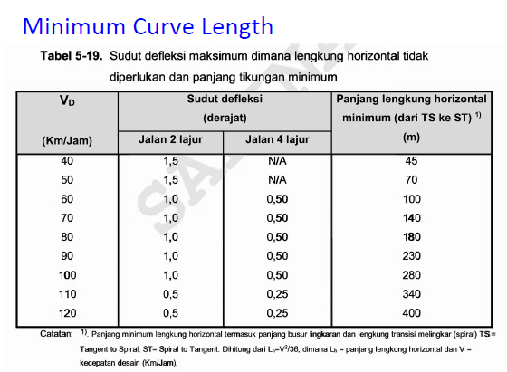
V (Km/h) | 2 | 4 | Lmin
40 | 1.5 |  | 45
50 | 1.5 |  | 70
60 | 1 | 0.5 | 100
70 | 1 | 0.5 | 140
80 | 1 | 0.5 | 180
90 | 1 | 0.5 | 230
100 | 1 | 0.5 | 280
110 | 0.5 | 0.25 | 340
120 | 0.5 | 0.25 | 400

Tabel 5.21
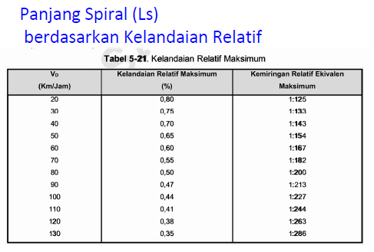
Vd | ∆
20 | 0.008
30 | 0.0075187969925
40 | 0.006993006993
50 | 0.0064935064935
60 | 0.0059880239521
70 | 0.0054945054945
80 | 0.005
90 | 0.0046948356808
100 | 0.0044052863436
110 | 0.0040983606557
120 | 0.0038022813688
130 | 0.0034965034965

Tabel 5.22
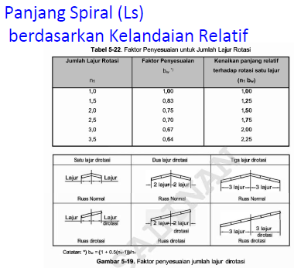
n1 | bw
1 | 1
1.5 | 0.83
2 | 0.75
2.5 | 0.7
3 | 0.67
3.5 | 0.64

Tabel 5.41
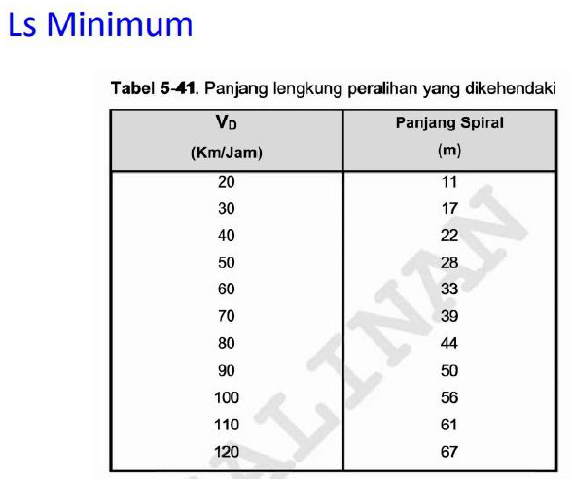
Vd | Ls min
20 | 11
30 | 17
40 | 22
50 | 28
60 | 33
70 | 39
80 | 44
90 | 50
100 | 56
110 | 61
120 | 67

Tabel 5.42
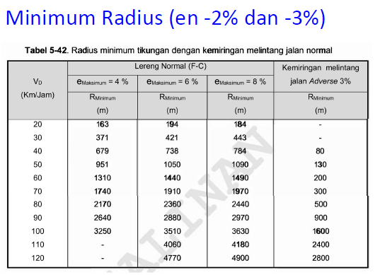
en (%) | -2
VD | 4 | 6 | 8
20 | 163 | 194 | 184
30 | 371 | 421 | 443
40 | 679 | 738 | 784
50 | 951 | 1050 | 1090
60 | 1310 | 1440 | 1490
70 | 1740 | 1910 | 1970
80 | 2170 | 2360 | 2440
90 | 2640 | 2880 | 2970
100 | 3250 | 3510 | 3630
110 |  | 4060 | 4180
120 |  | 4770 | 4900

Tabel 5.43
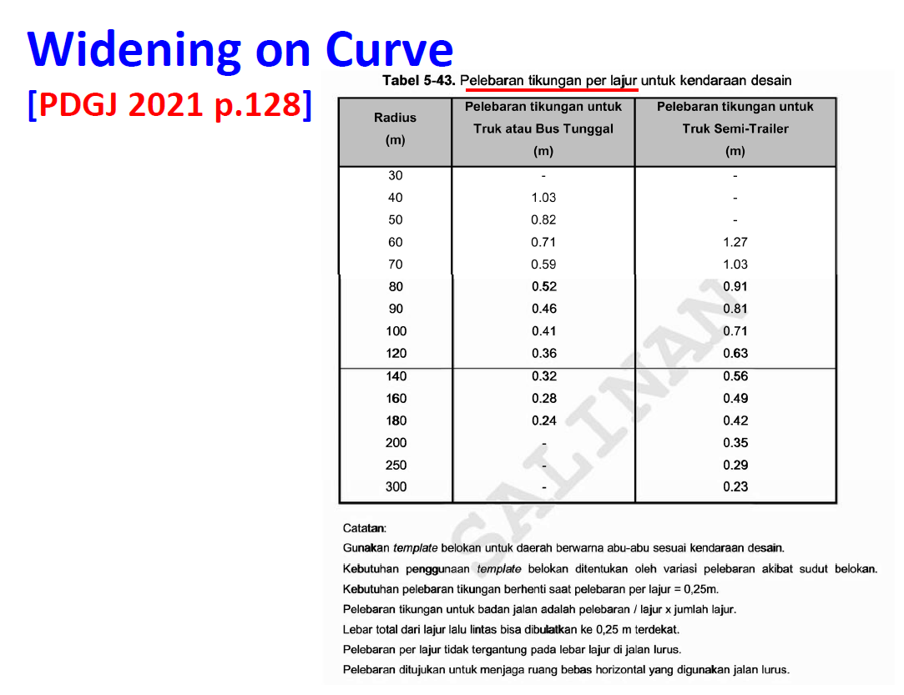
R | Truk/Bus Tunggal | Truk Semi-Trailer
30 | FALSE | FALSE
40 | 1.03 | FALSE
50 | 0.82 | FALSE
60 | 0.71 | 1.27
70 | 0.59 | 1.03
80 | 0.52 | 0.91
90 | 0.46 | 0.81
100 | 0.41 | 0.71
120 | 0.36 | 0.63
140 | 0.32 | 0.56
160 | 0.28 | 0.49
180 | 0 | 0.42
200 | 0 | 0.35
250 | 0 | 0.29
300 | 0 | 0
400 | 0 | 0
500 | 0 | 0
600 | 0 | 0
700 | 0 | 0
800 | 0 | 0
900 | 0 | 0
1000 | 0 | 0
1200 | 0 | 0
1300 | 0 | 0
1400 | 0 | 0
1500 | 0 | 0
2000 | 0 | 0
2500 | 0 | 0
3000 | 0 | 0
5000 | 0 | 0
7000 | 0 | 0

Tabel 5.44
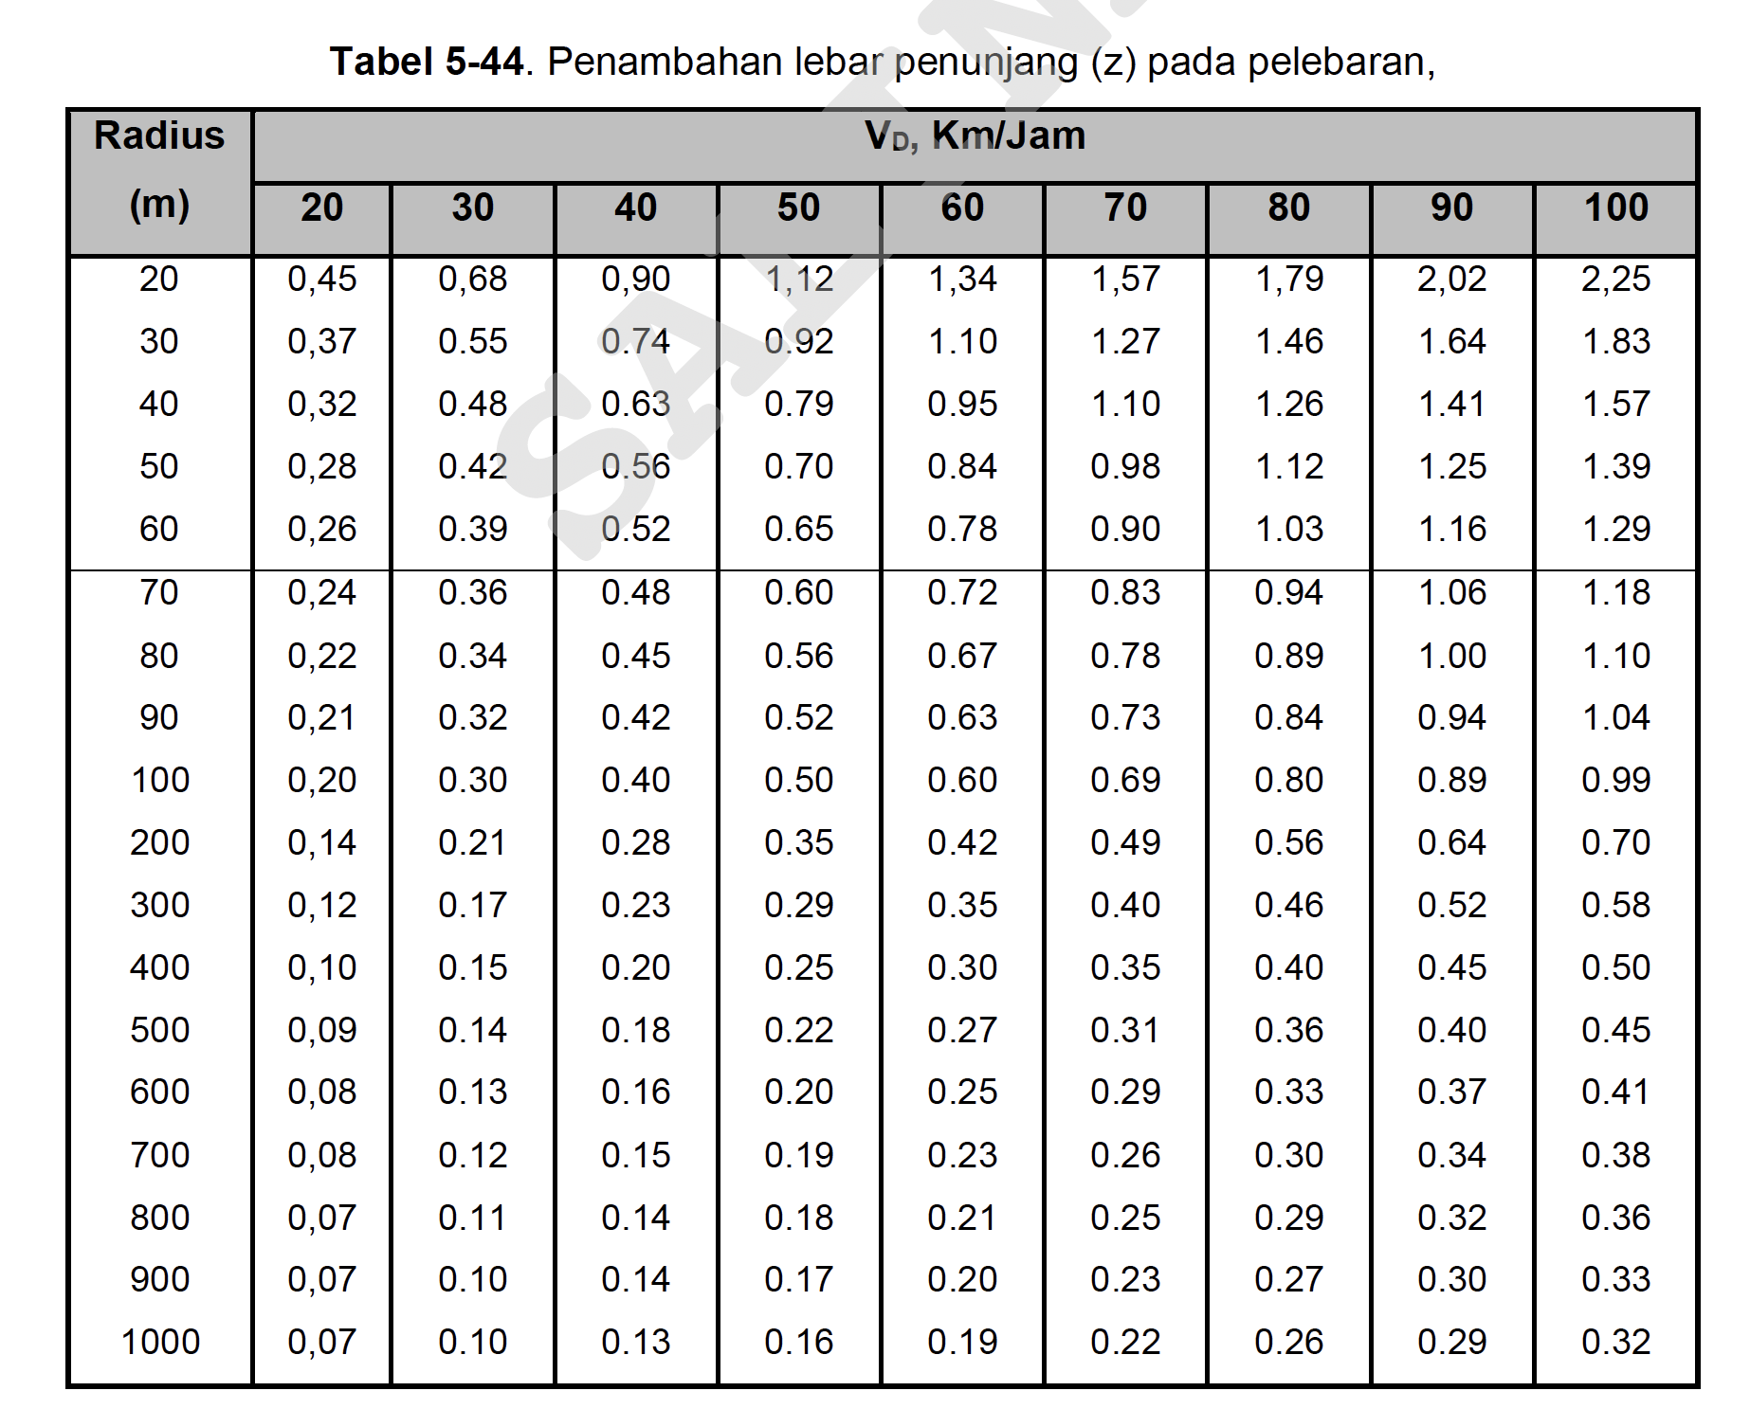
Radius | Speed
 | 20 | 30 | 40 | 50 | 60 | 70 | 80 | 90 | 100
20 | 0.45 | 0.68 | 0.9 | 1.12 | 1.34 | 1.57 | 1.79 | 2.02 | 2.25
30 | 0.37 | 0.55 | 0.74 | 0.92 | 1.1 | 1.27 | 1.46 | 1.64 | 1.83
40 | 0.32 | 0.48 | 0.63 | 0.79 | 0.95 | 1.1 | 1.26 | 1.41 | 1.57
50 | 0.28 | 0.42 | 0.56 | 0.7 | 0.84 | 0.98 | 1.12 | 1.25 | 1.39
60 | 0.26 | 0.39 | 0.48 | 0.6 | 0.72 | 0.83 | 0.94 | 1.06 | 1.18
70 | 0.24 | 0.36 | 0.48 | 0.6 | 0.72 | 0.83 | 0.94 | 1.06 | 1.18
80 | 0.22 | 0.34 | 0.45 | 0.56 | 0.67 | 0.78 | 0.89 | 1 | 1.1
90 | 0.21 | 0.32 | 0.42 | 0.52 | 0.63 | 0.73 | 0.84 | 0.94 | 1.04
100 | 0.2 | 0.3 | 0.4 | 0.5 | 0.6 | 0.69 | 0.8 | 0.89 | 0.99
110 | 0.19 | 0.29 | 0.39 | 0.49 | 0.58 | 0.67 | 0.78 | 0.87 | 0.96
120 | 0.18 | 0.28 | 0.38 | 0.47 | 0.56 | 0.65 | 0.76 | 0.84 | 0.93
130 | 0.18 | 0.27 | 0.37 | 0.46 | 0.54 | 0.63 | 0.74 | 0.82 | 0.9
140 | 0.17 | 0.26 | 0.36 | 0.44 | 0.52 | 0.61 | 0.71 | 0.79 | 0.87
150 | 0.17 | 0.25 | 0.35 | 0.43 | 0.5 | 0.59 | 0.69 | 0.77 | 0.84
175 | 0.16 | 0.23 | 0.32 | 0.39 | 0.46 | 0.54 | 0.63 | 0.71 | 0.77
200 | 0.14 | 0.21 | 0.28 | 0.35 | 0.42 | 0.49 | 0.56 | 0.64 | 0.7
250 | 0.13 | 0.19 | 0.26 | 0.32 | 0.39 | 0.45 | 0.51 | 0.58 | 0.64
300 | 0.12 | 0.17 | 0.23 | 0.29 | 0.35 | 0.4 | 0.46 | 0.52 | 0.58
400 | 0.1 | 0.15 | 0.2 | 0.25 | 0.3 | 0.35 | 0.4 | 0.45 | 0.5
500 | 0.09 | 0.14 | 0.18 | 0.22 | 0.27 | 0.31 | 0.36 | 0.4 | 0.45
600 | 0.08 | 0.13 | 0.16 | 0.2 | 0.25 | 0.29 | 0.33 | 0.37 | 0.41
700 | 0.08 | 0.12 | 0.15 | 0.19 | 0.23 | 0.26 | 0.3 | 0.34 | 0.38
800 | 0.07 | 0.11 | 0.14 | 0.18 | 0.21 | 0.25 | 0.29 | 0.32 | 0.36
900 | 0.07 | 0.1 | 0.14 | 0.17 | 0.2 | 0.23 | 0.27 | 0.3 | 0.33
1000 | 0.07 | 0.1 | 0.13 | 0.16 | 0.19 | 0.22 | 0.26 | 0.29 | 0.32
1200 | 0 | 0 | 0 | 0 | 0 | 0 | 0 | 0 | 0
1300 | 0 | 0 | 0 | 0 | 0 | 0 | 0 | 0 | 0
1400 | 0 | 0 | 0 | 0 | 0 | 0 | 0 | 0 | 0
1500 | 0 | 0 | 0 | 0 | 0 | 0 | 0 | 0 | 0
2000 | 0 | 0 | 0 | 0 | 0 | 0 | 0 | 0 | 0
2500 | 0 | 0 | 0 | 0 | 0 | 0 | 0 | 0 | 0
3000 | 0 | 0 | 0 | 0 | 0 | 0 | 0 | 0 | 0
5000 | 0 | 0 | 0 | 0 | 0 | 0 | 0 | 0 | 0
7000 | 0 | 0 | 0 | 0 | 0 | 0 | 0 | 0 | 0

Tabel 5.48
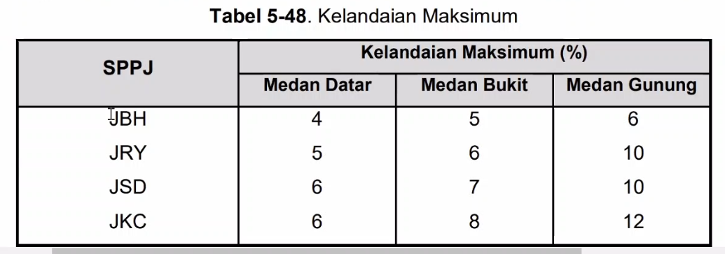
Tabel 5-48
SPPJ | Kelandaian Maksimum %
 | Datar | Bukit | Gunung
JBH | 4 | 5 | 6
JRY | 5 | 6 | 10
JSD | 6 | 7 | 10
JKC | 6 | 8 | 12

Tabel 5.55
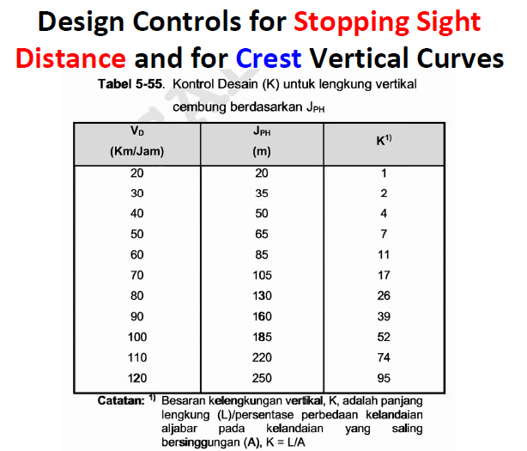
Tabel 5-55
V | JPH | K
20 | 20 | 1
30 | 35 | 2
40 | 50 | 4
50 | 65 | 7
60 | 85 | 11
70 | 105 | 17
80 | 130 | 26
90 | 160 | 39
100 | 185 | 52
110 | 220 | 74
120 | 250 | 95

Tabel 5.56
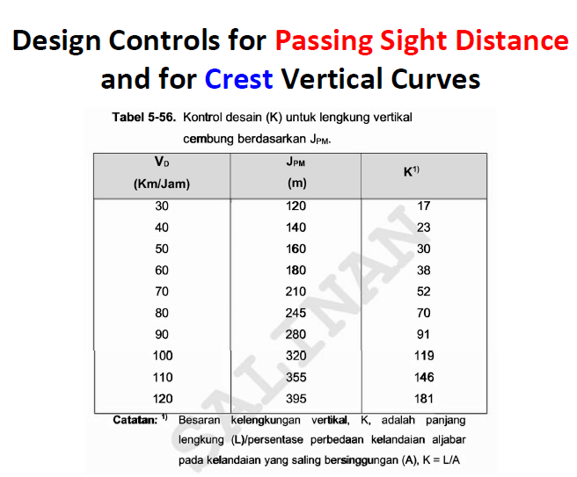
Tabel 5-56
V | JPM | K
20
30 | 120 | 17
40 | 140 | 23
50 | 160 | 30
60 | 180 | 38
70 | 210 | 52
80 | 245 | 70
90 | 280 | 91
100 | 320 | 119
110 | 355 | 146
120 | 395 | 181

Tabel 5.57
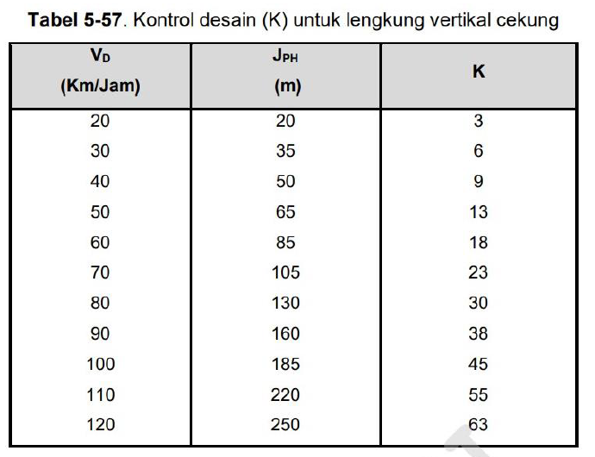
Tabel 5-57
V | JPH | K
20 | 20 | 3
30 | 35 | 6
40 | 50 | 9
50 | 65 | 13
60 | 85 | 18
70 | 105 | 23
80 | 130 | 30
90 | 160 | 38
100 | 185 | 45
110 | 220 | 55
120 | 250 | 63

